Sheet1
 | Smile | Label
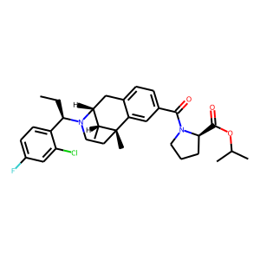 | CC[C@H](c1ccc(F)cc1Cl)N1CC[C@@]2(C)c3cc(C(=O)N4CCC[C@@H]4C(=O)OC(C)C)ccc3C[C@@H]1[C@H]2C | 0.14911410213
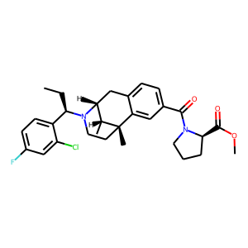 | CC[C@H](c1ccc(F)cc1Cl)N1CC[C@@]2(C)c3cc(C(=O)N4CCC[C@@H]4C(=O)OC)ccc3C[C@@H]1[C@H]2C | 0.1992879957
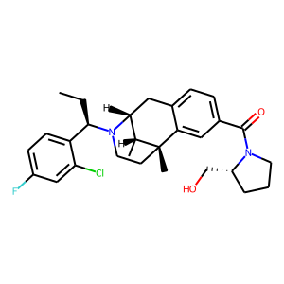 | CC[C@H](c1ccc(F)cc1Cl)N1CC[C@@]2(C)c3cc(C(=O)N4CCC[C@@H]4CO)ccc3C[C@@H]1[C@H]2C | 0.206397295
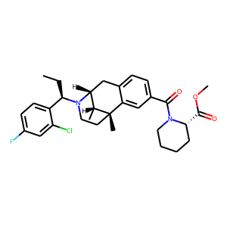 | CC[C@H](c1ccc(F)cc1Cl)N1CC[C@@]2(C)c3cc(C(=O)N4CCCC[C@H]4C(=O)OC)ccc3C[C@@H]1[C@H]2C | 0.21571603417
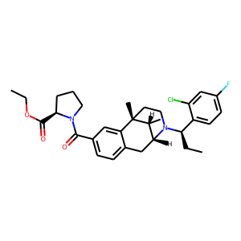 | CCOC(=O)[C@H]1CCCN1C(=O)c1ccc2c(c1)[C@]1(C)CCN([C@H](CC)c3ccc(F)cc3Cl)[C@H](C2)[C@H]1C | 0.22980543971
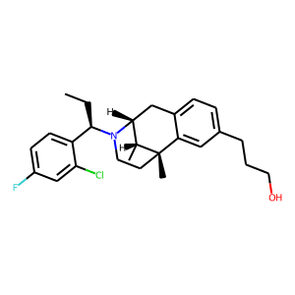 | CC[C@H](c1ccc(F)cc1Cl)N1CC[C@@]2(C)c3cc(CCCO)ccc3C[C@@H]1[C@H]2C | 0.23530837893
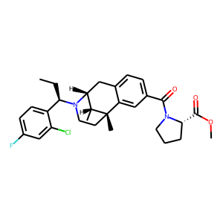 | CC[C@H](c1ccc(F)cc1Cl)N1CC[C@@]2(C)c3cc(C(=O)N4CCC[C@H]4C(=O)OC)ccc3C[C@@H]1[C@H]2C | 0.23979383707
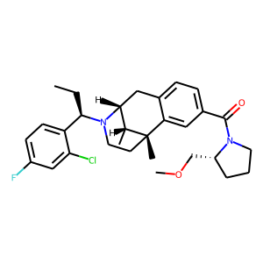 | CC[C@H](c1ccc(F)cc1Cl)N1CC[C@@]2(C)c3cc(C(=O)N4CCC[C@@H]4COC)ccc3C[C@@H]1[C@H]2C | 0.2432846576
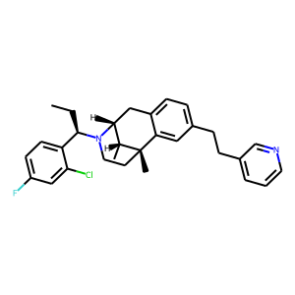 | CC[C@H](c1ccc(F)cc1Cl)N1CC[C@@]2(C)c3cc(CCc4cccnc4)ccc3C[C@@H]1[C@H]2C | 0.24389611185
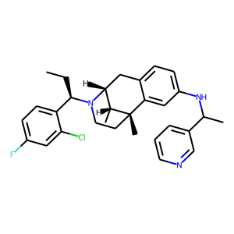 | CC[C@H](c1ccc(F)cc1Cl)N1CC[C@@]2(C)c3cc(NC(C)c4cccnc4)ccc3C[C@@H]1[C@H]2C | 0.24596333504
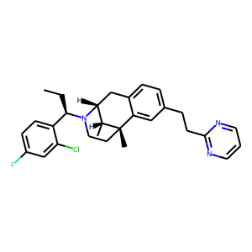 | CC[C@H](c1ccc(F)cc1Cl)N1CC[C@@]2(C)c3cc(CCc4ncccn4)ccc3C[C@@H]1[C@H]2C | 0.24718445539
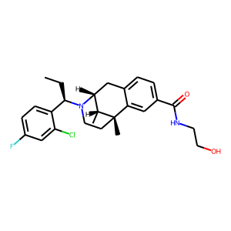 | CC[C@H](c1ccc(F)cc1Cl)N1CC[C@@]2(C)c3cc(C(=O)NCCO)ccc3C[C@@H]1[C@H]2C | 0.24893477559
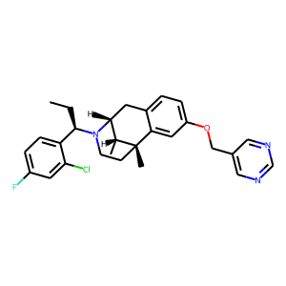 | CC[C@H](c1ccc(F)cc1Cl)N1CC[C@@]2(C)c3cc(OCc4cncnc4)ccc3C[C@@H]1[C@H]2C | 0.25271615386
 | CC[C@H](c1ccc(F)cc1Cl)N1CC[C@@]2(C)c3cc(OCc4cncnc4)ccc3C[C@@H]1[C@H]2C | 0.25271615386
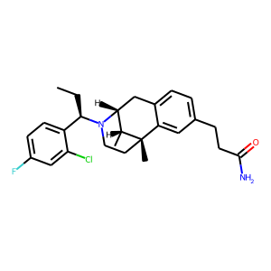 | CC[C@H](c1ccc(F)cc1Cl)N1CC[C@@]2(C)c3cc(CCC(N)=O)ccc3C[C@@H]1[C@H]2C | 0.25432294607
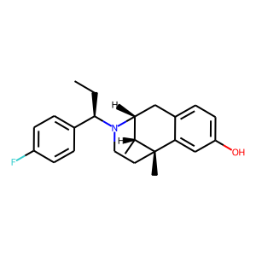 | CC[C@H](c1ccc(F)cc1)N1CC[C@@]2(C)c3cc(O)ccc3C[C@@H]1[C@H]2C | 0.26277446747
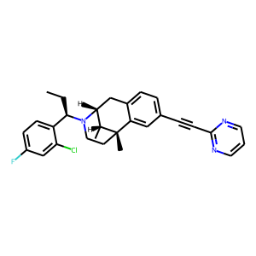 | CC[C@H](c1ccc(F)cc1Cl)N1CC[C@@]2(C)c3cc(C#Cc4ncccn4)ccc3C[C@@H]1[C@H]2C | 0.26383134723
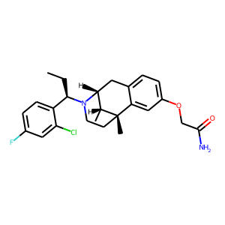 | CC[C@H](c1ccc(F)cc1Cl)N1CC[C@@]2(C)c3cc(OCC(N)=O)ccc3C[C@@H]1[C@H]2C | 0.26769974828
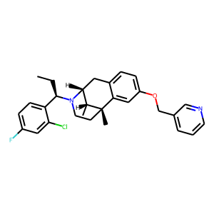 | CC[C@H](c1ccc(F)cc1Cl)N1CC[C@@]2(C)c3cc(OCc4cccnc4)ccc3C[C@@H]1[C@H]2C | 0.26854434609
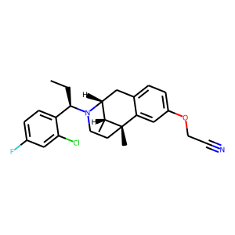 | CC[C@H](c1ccc(F)cc1Cl)N1CC[C@@]2(C)c3cc(OCC#N)ccc3C[C@@H]1[C@H]2C | 0.27237680554
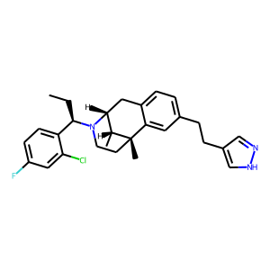 | CC[C@H](c1ccc(F)cc1Cl)N1CC[C@@]2(C)c3cc(CCc4cn[nH]c4)ccc3C[C@@H]1[C@H]2C | 0.27389726043
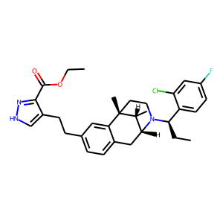 | CCOC(=O)c1n[nH]cc1CCc1ccc2c(c1)[C@]1(C)CCN([C@H](CC)c3ccc(F)cc3Cl)[C@H](C2)[C@H]1C | 0.27731600404
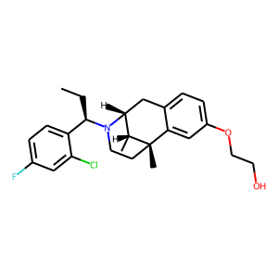 | CC[C@H](c1ccc(F)cc1Cl)N1CC[C@@]2(C)c3cc(OCCO)ccc3C[C@@H]1[C@H]2C | 0.28300732374
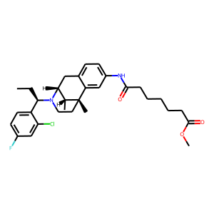 | CC[C@H](c1ccc(F)cc1Cl)N1CC[C@@]2(C)c3cc(NC(=O)CCCCCC(=O)OC)ccc3C[C@@H]1[C@H]2C | 0.29078173637
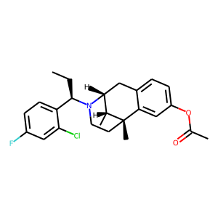 | CC[C@H](c1ccc(F)cc1Cl)N1CC[C@@]2(C)c3cc(OC(C)=O)ccc3C[C@@H]1[C@H]2C | 0.29308751225
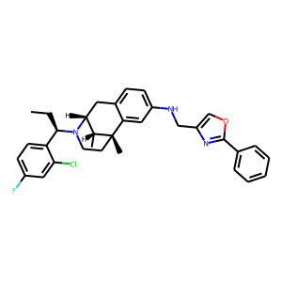 | CC[C@H](c1ccc(F)cc1Cl)N1CC[C@@]2(C)c3cc(NCc4coc(-c5ccccc5)n4)ccc3C[C@@H]1[C@H]2C | 0.29350042343
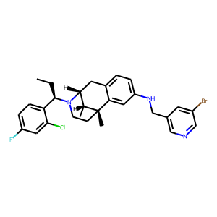 | CC[C@H](c1ccc(F)cc1Cl)N1CC[C@@]2(C)c3cc(NCc4cncc(Br)c4)ccc3C[C@@H]1[C@H]2C | 0.29480907321
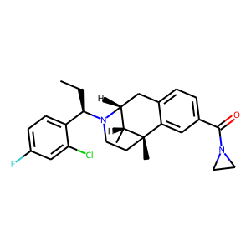 | CC[C@H](c1ccc(F)cc1Cl)N1CC[C@@]2(C)c3cc(C(=O)N4CC4)ccc3C[C@@H]1[C@H]2C | 0.29775056243
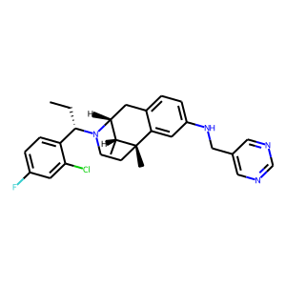 | CC[C@@H](c1ccc(F)cc1Cl)N1CC[C@@]2(C)c3cc(NCc4cncnc4)ccc3C[C@@H]1[C@H]2C | 0.30335092545
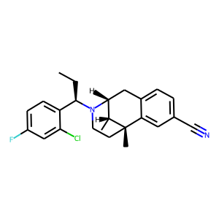 | CC[C@H](c1ccc(F)cc1Cl)N1CC[C@@]2(C)c3cc(C#N)ccc3C[C@@H]1[C@H]2C | 0.30536729097
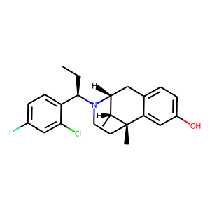 | CC[C@H](c1ccc(F)cc1Cl)N1CC[C@@]2(C)c3cc(O)ccc3C[C@@H]1[C@H]2C | 0.31128081679
 | CC[C@H](c1ccc(F)cc1Cl)N1CC[C@@]2(C)c3cc(O)ccc3C[C@@H]1[C@H]2C | 0.31128081679
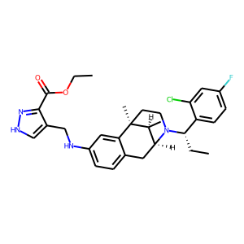 | CCOC(=O)c1n[nH]cc1CNc1ccc2c(c1)[C@@]1(C)CCN([C@@H](CC)c3ccc(F)cc3Cl)[C@@H](C2)[C@@H]1C | 0.32219606638
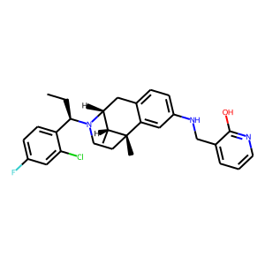 | CC[C@H](c1ccc(F)cc1Cl)N1CC[C@@]2(C)c3cc(NCc4cccnc4O)ccc3C[C@@H]1[C@H]2C | 0.32257336378
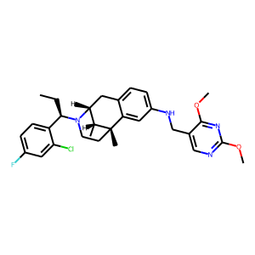 | CC[C@H](c1ccc(F)cc1Cl)N1CC[C@@]2(C)c3cc(NCc4cnc(OC)nc4OC)ccc3C[C@@H]1[C@H]2C | 0.33346259594
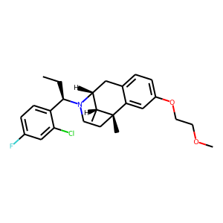 | CC[C@H](c1ccc(F)cc1Cl)N1CC[C@@]2(C)c3cc(OCCOC)ccc3C[C@@H]1[C@H]2C | 0.33462777734
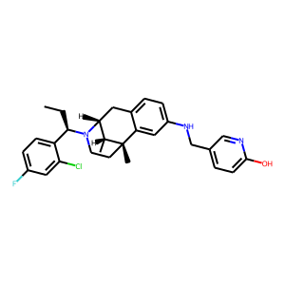 | CC[C@H](c1ccc(F)cc1Cl)N1CC[C@@]2(C)c3cc(NCc4ccc(O)nc4)ccc3C[C@@H]1[C@H]2C | 0.33649608493
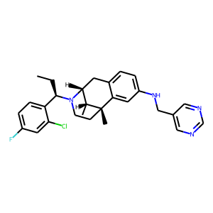 | CC[C@H](c1ccc(F)cc1Cl)N1CC[C@@]2(C)c3cc(NCc4cncnc4)ccc3C[C@@H]1[C@H]2C | 0.33891668916
 | CC[C@H](c1ccc(F)cc1Cl)N1CC[C@@]2(C)c3cc(NCc4cncnc4)ccc3C[C@@H]1[C@H]2C | 0.33891668916
 | CC[C@H](c1ccc(F)cc1Cl)N1CC[C@@]2(C)c3cc(NCc4ncccn4)ccc3C[C@@H]1[C@H]2C | 0.34223991632
 | CC[C@H](c1ccc(F)cc1Cl)N1CC[C@@]2(C)c3cc(NCc4ncccn4)ccc3C[C@@H]1[C@H]2C | 0.34223991632
 | CC[C@H](c1ccc(F)cc1Cl)N1CC[C@@]2(C)c3cc(NCc4ncccn4)ccc3C[C@@H]1[C@H]2C | 0.34223991632
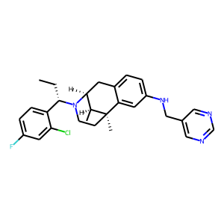 | CC[C@@H](c1ccc(F)cc1Cl)N1CC[C@]2(C)c3cc(NCc4cncnc4)ccc3C[C@H]1[C@@H]2C | 0.34809798002
 | CC[C@H](c1ccc(F)cc1Cl)N1CC[C@@]2(C)c3cc(NCc4cccnc4)ccc3C[C@@H]1[C@H]2C | 0.36102706194
 | CC[C@H](c1ccc(F)cc1Cl)N1CC[C@@]2(C)c3cc(NCc4cccnc4)ccc3C[C@@H]1[C@H]2C | 0.36102706194
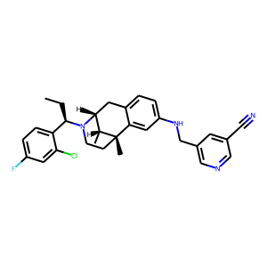 | CC[C@H](c1ccc(F)cc1Cl)N1CC[C@@]2(C)c3cc(NCc4cncc(C#N)c4)ccc3C[C@@H]1[C@H]2C | 0.36406499147
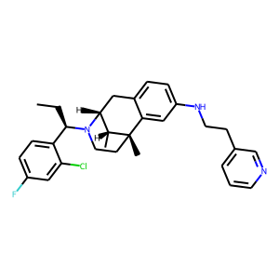 | CC[C@H](c1ccc(F)cc1Cl)N1CC[C@@]2(C)c3cc(NCCc4cccnc4)ccc3C[C@@H]1[C@H]2C | 0.36456730962
 | CC[C@H](c1ccc(F)cc1Cl)N1CC[C@@]2(C)c3cc(NCCc4cccnc4)ccc3C[C@@H]1[C@H]2C | 0.36456730962
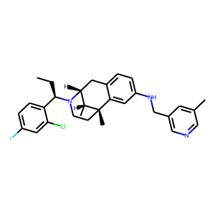 | CC[C@H](c1ccc(F)cc1Cl)N1CC[C@@]2(C)c3cc(NCc4cncc(C)c4)ccc3C[C@@H]1[C@H]2C | 0.36801883578
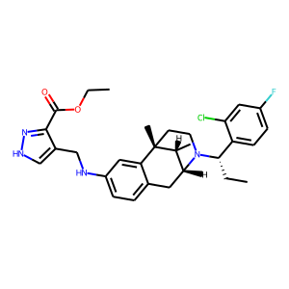 | CCOC(=O)c1n[nH]cc1CNc1ccc2c(c1)[C@]1(C)CCN([C@@H](CC)c3ccc(F)cc3Cl)[C@H](C2)[C@H]1C | 0.37252733111
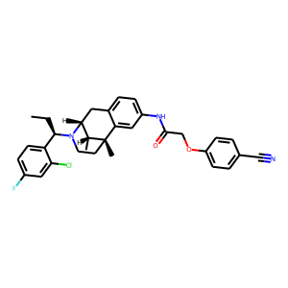 | CC[C@H](c1ccc(F)cc1Cl)N1CC[C@@]2(C)c3cc(NC(=O)COc4ccc(C#N)cc4)ccc3C[C@@H]1[C@H]2C | 0.37384369969
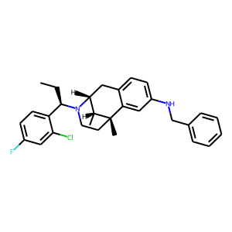 | CC[C@H](c1ccc(F)cc1Cl)N1CC[C@@]2(C)c3cc(NCc4ccccc4)ccc3C[C@@H]1[C@H]2C | 0.37593215704
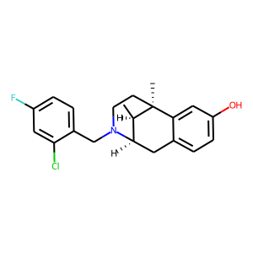 | C[C@@H]1[C@H]2Cc3ccc(O)cc3[C@]1(C)CCN2Cc1ccc(F)cc1Cl | 0.37640139461
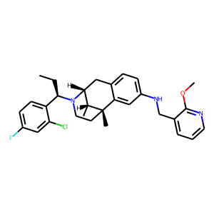 | CC[C@H](c1ccc(F)cc1Cl)N1CC[C@@]2(C)c3cc(NCc4cccnc4OC)ccc3C[C@@H]1[C@H]2C | 0.3786137104
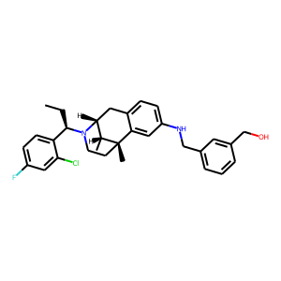 | CC[C@H](c1ccc(F)cc1Cl)N1CC[C@@]2(C)c3cc(NCc4cccc(CO)c4)ccc3C[C@@H]1[C@H]2C | 0.38629949093
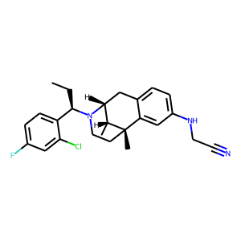 | CC[C@H](c1ccc(F)cc1Cl)N1CC[C@@]2(C)c3cc(NCC#N)ccc3C[C@@H]1[C@H]2C | 0.38745731115
 | CC[C@H](c1ccc(F)cc1Cl)N1CC[C@@]2(C)c3cc(NCC#N)ccc3C[C@@H]1[C@H]2C | 0.38745731115
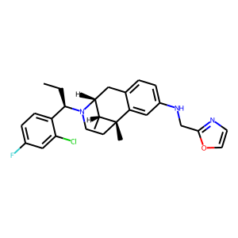 | CC[C@H](c1ccc(F)cc1Cl)N1CC[C@@]2(C)c3cc(NCc4ncco4)ccc3C[C@@H]1[C@H]2C | 0.38770899177
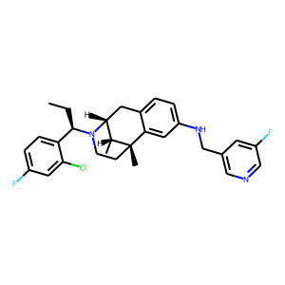 | CC[C@H](c1ccc(F)cc1Cl)N1CC[C@@]2(C)c3cc(NCc4cncc(F)c4)ccc3C[C@@H]1[C@H]2C | 0.38832372427
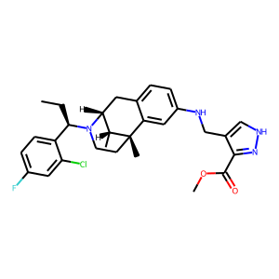 | CC[C@H](c1ccc(F)cc1Cl)N1CC[C@@]2(C)c3cc(NCc4c[nH]nc4C(=O)OC)ccc3C[C@@H]1[C@H]2C | 0.39326956868
 | CC[C@H](c1ccc(F)cc1Cl)N1CC[C@@]2(C)c3cc(NCc4cn[nH]c4)ccc3C[C@@H]1[C@H]2C | 0.39702579379
 | CC[C@H](c1ccc(F)cc1Cl)N1CC[C@@]2(C)c3cc(NCc4cn[nH]c4)ccc3C[C@@H]1[C@H]2C | 0.39702579379
 | CC[C@H](c1ccc(F)cc1Cl)N1CC[C@@]2(C)c3cc(NCc4ccncc4)ccc3C[C@@H]1[C@H]2C | 0.39802455902
 | CC[C@H](c1ccc(F)cc1Cl)N1CC[C@@]2(C)c3cc(NC(=O)COc4ccc(OC)cc4)ccc3C[C@@H]1[C@H]2C | 0.39839673042
 | CC[C@H](c1ccc(F)cc1Cl)N1CC[C@@]2(C)c3cc(NCCc4ccncc4)ccc3C[C@@H]1[C@H]2C | 0.40005928278
 | CC[C@H](c1ccc(F)cc1Cl)N1CC[C@@]2(C)c3cc(NCc4cnccc4C)ccc3C[C@@H]1[C@H]2C | 0.4011529088
 | CC[C@H](c1ccc(F)cc1Cl)N1CC[C@@]2(C)c3cc(NCc4cccnc4N4CCCC4)ccc3C[C@@H]1[C@H]2C | 0.40590143204
 | CC[C@H](c1ccc(F)cc1Cl)N1CC[C@@]2(C)c3cc(NCc4ncc(C)[nH]4)ccc3C[C@@H]1[C@H]2C | 0.40634077787
 | CC[C@H](c1ccc(F)cc1Cl)N1CC[C@@]2(C)c3cc(NCc4cc[nH]c4)ccc3C[C@@H]1[C@H]2C | 0.4064078033
 | CC[C@H](c1ccc(F)cc1Cl)N1CC[C@@]2(C)c3cc(NCc4cncc(O)c4)ccc3C[C@@H]1[C@H]2C | 0.40913906693
 | CC[C@H](c1ccc(F)cc1Cl)N1CC[C@@]2(C)c3cc(NCc4cccc(C#N)c4)ccc3C[C@@H]1[C@H]2C | 0.40933808684
 | CCOC(=O)c1n[nH]cc1CNc1ccc2c(c1)[C@]1(C)CCN([C@H](CC)c3ccc(F)cc3Cl)[C@H](C2)[C@H]1C | 0.40938124061
 | CCOC(=O)c1n[nH]cc1CNc1ccc2c(c1)[C@]1(C)CCN([C@H](CC)c3ccc(F)cc3Cl)[C@H](C2)[C@H]1C | 0.40938124061
 | CC[C@H](c1ccc(F)cc1Cl)N1CC[C@@]2(C)c3cc(NCc4ccoc4)ccc3C[C@@H]1[C@H]2C | 0.40943902731
 | CC[C@H](c1ccc(F)cc1Cl)N1CC[C@@]2(C)c3cc(NCc4cnn(C)c4)ccc3C[C@@H]1[C@H]2C | 0.41568475962
 | CC[C@H](c1ccc(F)cc1Cl)N1CC[C@@]2(C)c3cc(NCc4ccccn4)ccc3C[C@@H]1[C@H]2C | 0.41859614849
 | CC[C@H](c1ccc(F)cc1Cl)N1CC[C@@]2(C)c3cc(NCc4ccco4)ccc3C[C@@H]1[C@H]2C | 0.42206442356
 | CC[C@H](c1ccc(F)cc1Cl)N1CC[C@@]2(C)c3cc(NCc4cccnc4Br)ccc3C[C@@H]1[C@H]2C | 0.42300981283
 | CC[C@H](c1ccc(F)cc1Cl)N1CC[C@@]2(C)c3cc(NCc4ncc[nH]4)ccc3C[C@@H]1[C@H]2C | 0.42407444119
 | CC[C@H](c1ccc(F)cc1Cl)N1CC[C@@]2(C)c3cc(NCc4ncc[nH]4)ccc3C[C@@H]1[C@H]2C | 0.42407444119
 | CC[C@H](c1ccc(F)cc1Cl)N1CC[C@@]2(C)c3cc(NCc4cnccn4)ccc3C[C@@H]1[C@H]2C | 0.42430990934
 | CC[C@H](c1ccc(F)cc1Cl)N1CC[C@@]2(C)c3cc(NCc4cccnc4C)ccc3C[C@@H]1[C@H]2C | 0.42514243722
 | CC[C@H](c1ccc(F)cc1Cl)N1CC[C@@]2(C)c3cc(NCc4cnccc4OC)ccc3C[C@@H]1[C@H]2C | 0.42641490698
 | CC[C@H](c1ccc(F)cc1Cl)N1CC[C@@]2(C)c3cc(NCc4ccccc4OC)ccc3C[C@@H]1[C@H]2C | 0.42828562856
 | CC[C@H](c1ccc(F)cc1Cl)N1CC[C@@]2(C)c3cc(NCc4cccc(OC)c4OC)ccc3C[C@@H]1[C@H]2C | 0.42885062099
 | CC[C@H](c1ccc(F)cc1Cl)N1CC[C@@]2(C)c3cc(NCc4cccc(O)c4)ccc3C[C@@H]1[C@H]2C | 0.42923885584
 | CC[C@H](c1ccc(F)cc1Cl)N1CC[C@@]2(C)c3cc(NCc4cncc(OC)c4)ccc3C[C@@H]1[C@H]2C | 0.43019586802
 | CC[C@H](c1ccc(F)cc1Cl)N1CC[C@@]2(C)c3cc(NCc4cccc5c4OCO5)ccc3C[C@@H]1[C@H]2C | 0.4307692945
 | CC[C@H](c1ccc(F)cc1Cl)N1CC[C@@]2(C)c3cc(NCc4ncccc4OC)ccc3C[C@@H]1[C@H]2C | 0.43561315536
 | CC[C@H](c1ccc(F)cc1Cl)N1CC[C@@]2(C)c3cc(NCc4c[nH]nc4C(F)(F)F)ccc3C[C@@H]1[C@H]2C | 0.43625581264
 | CC[C@H](c1ccc(F)cc1Cl)N1CC[C@@]2(C)c3cc(NC)ccc3C[C@@H]1[C@H]2C | 0.44273597002
 | CC[C@H](c1ccc(F)cc1Cl)N1CC[C@@]2(C)c3cc(N(Cc4ccc5cccnc5c4)Cc4ccc5cccnc5c4)ccc3C[C@@H]1[C@H]2C | 0.44484034181
 | CC[C@H](c1ccc(F)cc1Cl)N1CC[C@@]2(C)c3cc(NCCc4ccccn4)ccc3C[C@@H]1[C@H]2C | 0.45172873139
 | CC[C@H](c1ccc(F)cc1Cl)N1CC[C@@]2(C)c3cc(NCc4c[nH]cn4)ccc3C[C@@H]1[C@H]2C | 0.45410129428
 | CC[C@H](c1ccc(F)cc1Cl)N1CC[C@@]2(C)c3cc(NCc4c[nH]c(C)n4)ccc3C[C@@H]1[C@H]2C | 0.45411762595
 | CC[C@H](c1ccc(F)cc1Cl)N1CC[C@@]2(C)c3cc(NC(=O)c4ncccc4OC)ccc3C[C@@H]1[C@H]2C | 0.45636463165
 | CC[C@H](c1ccc(F)cc1Cl)N1CC[C@@]2(C)c3cc(Nc4nc(SC)nc(Cl)c4C=O)ccc3C[C@@H]1[C@H]2C | 0.45730060339
 | CC[C@H](c1ccc(F)cc1Cl)N1CC[C@@]2(C)c3cc(NCc4cocn4)ccc3C[C@@H]1[C@H]2C | 0.46197009087
 | CC[C@H](c1ccc(F)cc1Cl)N1CC[C@@]2(C)c3cc(NCc4cocn4)ccc3C[C@@H]1[C@H]2C | 0.46197009087
 | CC[C@H](c1ccc(F)cc1Cl)N1CC[C@@]2(C)c3cc(NCc4c[nH]nc4C)ccc3C[C@@H]1[C@H]2C | 0.46574118733
 | CC[C@H](c1ccc(F)cc1Cl)N1CC[C@@]2(C)c3cc(NCc4cccnc4F)ccc3C[C@@H]1[C@H]2C | 0.46908783913
 | CC[C@H](c1ccc(F)cc1Cl)N1CC[C@@]2(C)c3cc(NCc4cccs4)ccc3C[C@@H]1[C@H]2C | 0.46915051341
 | CC[C@H](c1ccc(F)cc1Cl)N1CC[C@@]2(C)c3cc(NC(=O)c4ccc(OC)cn4)ccc3C[C@@H]1[C@H]2C | 0.46924561262
 | CC[C@H](c1ccc(F)cc1Cl)N1CC[C@@]2(C)c3cc(NCc4c(Cl)ccnc4Cl)ccc3C[C@@H]1[C@H]2C | 0.47149527073
 | CC[C@H](c1ccc(F)cc1Cl)N1CC[C@@]2(C)c3cc(NCc4cccnc4NC)ccc3C[C@@H]1[C@H]2C | 0.48129963875
 | CC[C@H](c1ccc(F)cc1Cl)N1CC[C@@]2(C)c3cc(NCc4c(OC)ccnc4Cl)ccc3C[C@@H]1[C@H]2C | 0.48755794764
 | CC[C@H](c1ccc(F)cc1Cl)N1CC[C@@]2(C)c3cc(NCc4ccc5cccnc5c4)ccc3C[C@@H]1[C@H]2C | 0.4988476336
 | CC[C@H](c1ccc(F)cc1Cl)N1CC[C@@]2(C)c3cc(NCc4cccnc4N)ccc3C[C@@H]1[C@H]2C | 0.50344389677
 | CC[C@H](c1ccc(F)cc1Cl)N1CC[C@@]2(C)c3cc(NCc4ccc(OC)cc4OC)ccc3C[C@@H]1[C@H]2C | 0.50360405445
 | CC[C@H](c1ccc(F)cc1Cl)N1CC[C@@]2(C)c3cc(NCc4ccc(OC)cc4OC)ccc3C[C@@H]1[C@H]2C | 0.50360405445
 | CC[C@H](c1ccc(F)cc1Cl)N1CC[C@@]2(C)c3cc(NCc4cscn4)ccc3C[C@@H]1[C@H]2C | 0.52218341827
 | CC[C@H](c1ccc(F)cc1Cl)N1CC[C@@]2(C)c3cc(NCc4cscn4)ccc3C[C@@H]1[C@H]2C | 0.52218341827
 | CC[C@H](c1ccc(F)cc1Cl)N1CC[C@@]2(C)c3cc(NCc4cccc5[nH]ccc45)ccc3C[C@@H]1[C@H]2C | 0.53568261862
 | CC[C@H](c1ccc(F)cc1Cl)N1CC[C@@]2(C)c3cc(NCc4cccc5cc[nH]c45)ccc3C[C@@H]1[C@H]2C | 0.54478150606
 | CC[C@H](c1ccc(F)cc1Cl)N1CC[C@@]2(C)c3cc(NC=O)ccc3C[C@@H]1[C@H]2C | 0.54517936707
 | COc1ccc(CNc2ccc3c(c2)[C@]2(C)CCN(Cc4ccc(F)cc4Cl)[C@H](C3)[C@H]2C)c(OC)c1 | 0.57150369883
 | CC[C@H](c1ccc(F)cc1Cl)N1CC[C@@]2(C)c3cc(NCc4ccccc4[N+](=O)[O-])ccc3C[C@@H]1[C@H]2C | 0.5886579752
 | CC[C@H](c1ccc(F)cc1Cl)N1CC[C@@]2(C)c3cc(N)ccc3C[C@@H]1[C@H]2C | 0.64087688923
 | CC[C@H](c1ccc(F)cc1Cl)N1CC[C@@]2(C)c3cc(N)ccc3C[C@@H]1[C@H]2C | 0.64087688923
 | C[C@@H]1[C@H]2Cc3ccc(N)cc3[C@]1(C)CCN2Cc1ccc(F)cc1Cl | 0.72751039267
 | CC[C@H](c1ccc(F)cc1Cl)N1CC[C@@]2(C)c3cc(NCc4ccc([N+](=O)[O-])cc4)ccc3C[C@@H]1[C@H]2C | 0.75253093243
 | CC[C@H](c1ccc(F)cc1Cl)N1CC[C@@]2(C)c3cc(OCC(=O)NO)ccc3C[C@@H]1[C@H]2C | 0.83256727457

